Квитанция ПД4
 |  | ПАО СБЕРБАНК Форма №ПД-4
 | Извещение | ООО "КМС"
 |  | (наименование получателя платежа)
 |  | ИНН 7725731508 КПП 772501001 40702810838000108799
 |  | (инн получателя платежа) (номер счёта получателя платежа)
 |  | БИК 044525225 (ПАО СБЕРБАНК)
 |  | (наименование банка получателя платежа)
 |  | Оплата участия в серии мероприятий для бизнеса "Клуба Первых" Тариф "Продление" по Договору оказания услуг ПМ-24546802 от 5.11.21
 |  | (назначение платежа)
 |  | 75000
 |  | (сумма платежа)
 |  | С условиями приёма указанной в платёжном документе суммы, в т.ч. с суммой взимаемой платы за услуги
 |  | банка, ознакомлен и согласен. Подпись плательщика \
 |  | ПАО СБЕРБАНК Форма №ПД-4
 | Квитанция | ООО "КМС"
 |  | (наименование получателя платежа)
 |  | ИНН 7725731508 КПП 772501001 40702810838000108799
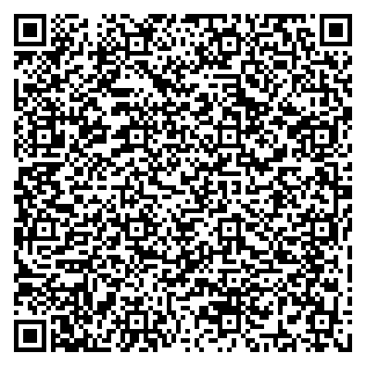
 |  | (инн получателя платежа) (номер счёта получателя платежа)
 |  | БИК 044525225 (ПАО СБЕРБАНК)
 |  | (наименование банка получателя платежа)
 |  | Оплата участия в серии мероприятий для бизнеса "Клуба Первых" Тариф "Продление" по Договору оказания услуг ПМ-24546802 от 5.11.21
 |  | (назначение платежа)
 |  | 75000
 |  | (сумма платежа)
 |  | С условиями приёма указанной в платёжном документе суммы, в т.ч. с суммой взимаемой платы за услуги
 |  | банка, ознакомлен и согласен. Подпись плательщика \
-----------------------------------------------------------------------------------------------------------------

